Ｔシャツ申込書
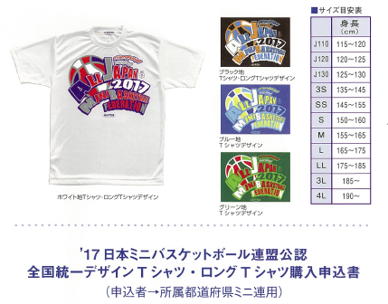

都道府県名
チーム名 |  |  |  |  |  |  |  |  |  |  | 男子 |  |  | 女子 |  | 合同
代表者 | お名前 |  |  |  |  |  |  |  | 電話
 | 納品先 |  | 〒
アイテム | J110 | J120 |  | J130 | 3S | 2S | S | M |  | L |  | 2L | 3L | 4L | 合計
Ｔシャツホワイト (\2,500) |  |  |  |  |  |  |  |  |  |  |  |  |  |  | 0 |  | 0
Ｔシャツブラック (\2,500) |  |  |  |  |  |  |  |  |  |  |  |  |  |  | 0
Ｔシャツブルー (\2,500) |  |  |  |  |  |  |  |  |  |  |  |  |  |  | 0
Ｔシャツグリーン (\2,500) |  |  |  |  |  |  |  |  |  |  |  |  |  |  | 0
ロングＴ・ホワイト (\3,000) |  |  |  |  |  |  |  |  |  |  |  |  |  |  | 0 |  | 0
ロングＴ・ブラック (\3,000) |  |  |  |  |  |  |  |  |  |  |  |  |  |  | 0
合計金額 | ¥- |  |  |  | ※ 数字を入力すれば、合計枚数、金額が表示されます。

申込先 ： | 石川県ミニバスケットボール連盟事業部（担当：石田）
 | jigyou-bu@ishikawaminiren.jp

